ENT
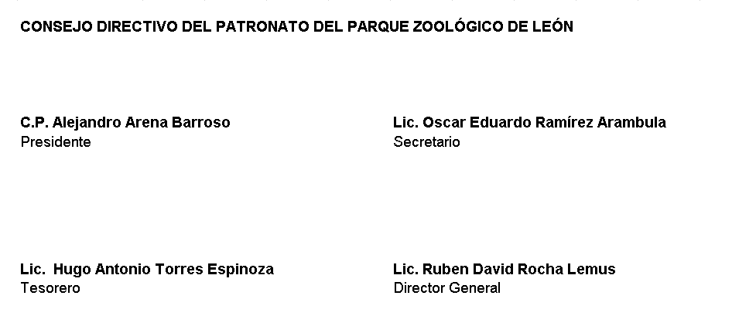
PATRONATO DEL PARQUE ZOOLÓGICO DE LEÓN Endeudamiento Neto Del 01 de Enero Al 30 de Junio 2022

Identificación de Crédito o Instrumento | Contratación / Colocación | Amortización | Endeudamiento Neto
 | A | B | C = A - B
Creditos Bancarios

EL ZOOLÓGICO NO CUENTA CON CREDITOS BANCARIOS NI INSTRUMENTOS DE DEUDA

Total Créditos Bancarios

Otros Instrumentos de Deuda

Total Otros Instrumentos de Deuda

TOTAL

